상품제안서
샤오미 젤 펜 0.5mm (10개입) | 상품코드: F28118

 |  |  |  |  |  |  | 02-412-0044 | www.easy1.co.kr
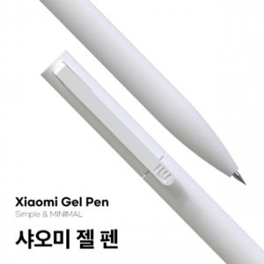

【상세/제작정보】 | <span style="font-size: 18pt;"><b>* 배송비 1박스 50개 4000원(별도)</b></span>

【인쇄/포장옵션】 | 레이저, uv인쇄(10개) / 포장지포장

【공급단가】 | 수량 | 100~ | 300~ | 500~ | 1,000~ | 3,000~
*VAT별도 | 단가 | 9,000원 | 8,700원 | 8,400원 | 8,100원 | 7,800원

【상품 URL】 | http://www.easy1.co.kr/src/goods_detail.php?gdno=28118

